Vereinsresultat
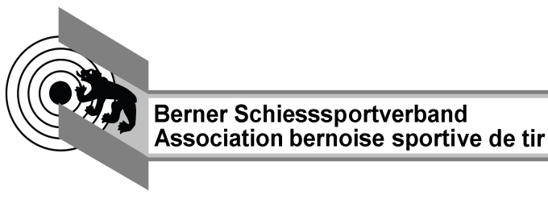
Kantonalschiessen Gewehr 50m

Berechnungsblatt für Vereinsresultat

Verein |  |  |  | Jahr

Vereinsnummer |  |  | Landesteil

Anzahl lizenzierte Mitglieder (inkl. teilnehmende B-Mitglieder)

Anzahl Teilnehmer liegend |  |  |  |  | 0

Anzahl Teilnehmer kniend |  |  |  |  | 0

Anzahl Pflichtresultate | 70% der lizenzierten Mitglieder gemäss Weisungen BSSV

Anzahl Nichtpflichtresultate

Total Punkte der Pflichtresultate |  |  |  |  | 0

Total Punkte Nichtpflichtresultate |  | 0 | davon 3% |  | 0.00

Total Punkte | (Pflicht- und Nichtpflichtresultate) |  |  |  | 0

Vereinsdurchschnitt | Total Punkte dividiert durch Anzahl Pflichtresultate

Kranzkarten CHF 6.-- |  |  |  |  | 0

Kranzkarten CHF 8.-- |  |  |  |  | 0

Rang Landesteilverband

Version 2023_03_25

Teilnehmer

Teilnehmerliste Kantonalschiessen |  |  |  |  |  |  | Jahr |  |  | 0

Verein |  | 0 |  |  |  |  | Vereinsnr. |  |  | 0

Verantwortliche Person |  |  |  |  |  |  | Landesteil |  |  | 0
Name
Adresse
PLZ/Ort
Telefon

Nr | Lizenz | Name | Vorname | Jg | auf-ge-legt | Liegend-resultat | Kniend-resultat | Kat | Pflicht-resultat | Nicht-pflicht-resultat | KK 6.-- | KK 8.--
1
2
3
4
5
6
7
8
9
10
11
12
13
14
15
16

Total |  |  |  |  |  | 0 | 0 |  | 0 | 0 | 0 | 0

Nr | Lizenz | Name | Vorname | Jg | auf-ge-legt | Liegend-resultat | Kniend-resultat | Kat | Pflicht-resultat | Nicht-pflicht-resultat | KK 6.-- | KK 8.--
17
18
19
20
21
22
23
24
25
26
27
28
29
30
31
32
33
34
35
36
37
38
39
40
41
42

 |  |  |  |  |  |  |  |  | 0 | 0

